Sheet1
Scene No. | 1
Quest Title | 这是章鱼？
Quest Log | 回复朵朵
Map No. | 7
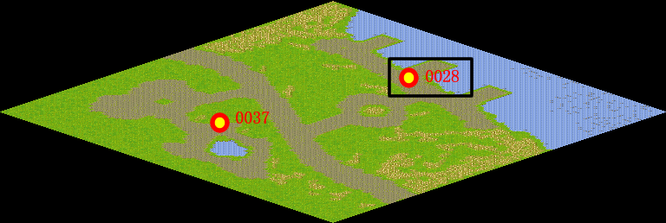
NPC No. | 28
Condition
Dialog | 哦，他是一只章鱼啊。章鱼又名八爪鱼，属于海洋软体动物，广泛地分布在浅水中。章鱼常栖息于多岩石海底的洞穴或缝隙中，喜欢藏着不出来。章鱼主要吃蟹类及其馀甲壳动物。它们具有高度发达的含色素的细胞，能极迅速地改变体色，它们也被认为是无脊椎动物中智力最高者。
Select
Result | 1 :Scene 002 , 2 : 关闭对话框

NPC No. | 18
Condition
Dialog | 这个真是一个奇怪的鱼。
Select | 1：确定
Result | 1：关闭对话框

ScriptFile | Qlog-0103-001.scr
 | Q0028-0103-001.scr
 | Q0018-0103-001.scr

